Graphique 1
Graphique 1 - Évolution des effectifs d'inscrits dans l'enseignement supérieur, selon le secteur et l'apprentissage depuis 2014
hors inscriptions simultanées licence-CPGE
Retour au sommaire

 | Public hors apprentissage | Privé hors apprentissage | Public en apprentissage | Privé en apprentissage | Ensemble public | Ensemble privé | Ensemble
2014-15 | 1,975,905 | 393,122 | 53,748 | 85,028 | 2,029,653 | 478,150 | 2,507,803
2015-16 | 2,021,211 | 404,672 | 56,890 | 87,123 | 2,078,101 | 491,795 | 2,569,896
2016-17 | 2,039,798 | 425,064 | 60,977 | 91,477 | 2,100,775 | 516,541 | 2,617,316
2017-18 | 2,057,165 | 457,973 | 66,927 | 107,744 | 2,124,092 | 565,717 | 2,689,809
2018-19 | 2,092,392 | 482,394 | 72,056 | 107,744 | 2,164,448 | 590,138 | 2,754,586
2019-20 | 2,111,807 | 491,349 | 77,950 | 125,896 | 2,189,757 | 617,245 | 2,807,002
2020-21 | 2,130,533 | 441,630 | 94,857 | 228,474 | 2,225,390 | 670,104 | 2,895,494
2021-22 | 2,116,865 | 382,669 | 120,225 | 359,404 | 2,237,090 | 742,073 | 2,979,163
2022-23 | 2,033,543 | 327,273 | 135,527 | 440,734 | 2,169,070 | 768,007 | 2,937,077
2023-24 | 2,032,020 | 303,853 | 148,739 | 487,086 | 2,180,759 | 790,939 | 2,971,698
2024-25 | 2,060,845 | 294,011 | 152,272 | 505,658 | 2,213,117 | 799,669 | 3,012,786
►Champ : France.
Source : SIES-MESRE / Système d'information SISE, données sur les STS et CPGE collectées par la DEPP et le SIES, enquête SIFA de la DEPP, enquêtes spécifiques aux ministères chargés de l’Agriculture, de la Santé, des Affaires sociales et de la Culture.

Graphique 1 - Évolution des effectifs d'inscrits dans l'enseignement supérieur, selon le secteur et l'apprentissage depuis 2014
hors inscriptions simultanées Licence-CPGE

►Champ : France.
Source : SIES-MESRE / Système d'information SISE, données sur les STS et CPGE collectées par la DEPP et le SIES, enquête SIFA de la DEPP, enquêtes spécifiques aux ministères chargés de l’Agriculture, de la Santé, des Affaires sociales et de la Culture.

Graphique 2
Graphique 2 - Évolution des effectifs d'inscrits dans l'enseignement supérieur, selon le secteur et l'apprentissage depuis 2014, base 100 en 2014
hors inscriptions simultanées licence-CPGE
Retour au sommaire

 | Public hors apprentissage | Privé hors apprentissage | Public en apprentissage | Privé en apprentissage | Ensemble public | Ensemble privé | Ensemble
2014-15 | 100.0 | 100.0 | 100.0 | 100.0 | 100.0 | 100.0 | 100.0
2015-16 | 102.3 | 102.9 | 105.8 | 102.5 | 102.4 | 102.9 | 102.5
2016-17 | 103.2 | 108.1 | 113.4 | 107.6 | 103.5 | 108.0 | 104.4
2017-18 | 104.1 | 116.5 | 124.5 | 126.7 | 104.7 | 118.3 | 107.3
2018-19 | 105.9 | 122.7 | 134.1 | 126.7 | 106.6 | 123.4 | 109.8
2019-20 | 106.9 | 125.0 | 145.0 | 148.1 | 107.9 | 129.1 | 111.9
2020-21 | 107.8 | 112.3 | 176.5 | 268.7 | 109.6 | 140.1 | 115.5
2021-22 | 107.1 | 97.3 | 223.7 | 422.7 | 110.2 | 155.2 | 118.8
2022-23 | 102.9 | 83.2 | 252.2 | 518.3 | 106.9 | 160.6 | 117.1
2023-24 | 102.8 | 77.3 | 276.7 | 572.9 | 107.4 | 165.4 | 118.5
2024-25 | 104.3 | 74.8 | 283.3 | 594.7 | 109.0 | 167.2 | 120.1
►Champ : France.
Source : SIES-MESRE / Système d'information SISE, données sur les STS et CPGE collectées par la DEPP et le SIES, enquête SIFA de la DEPP, enquêtes spécifiques aux ministères chargés de l’Agriculture, de la Santé, des Affaires sociales et de la Culture.

Graphique 2 - Évolution des effectifs d'inscrits dans l'enseignement supérieur, selon le secteur et l'apprentissage depuis 2014, base 100 en 2014
hors inscriptions simultanées Licence-CPGE

►Champ : France.
Source : SIES-MESRE / Système d'information SISE, données sur les STS et CPGE collectées par la DEPP et le SIES, enquête SIFA de la DEPP, enquêtes spécifiques aux ministères chargés de l’Agriculture, de la Santé, des Affaires sociales et de la Culture.

Graphique 3
Graphique 3 - Évolution des effectifs de l'enseignement supérieur et de l'université (en milliers)
hors inscriptions simultanées licence-CPGE
Retour au sommaire

 | 2014-15 | 2015-16 | 2016-17 | 2017-18 | 2018-19 | 2019-20 | 2020-21 | 2021-22 | 2022-23 | 2023-24 | 2024-25
Université | 1509.6 | 1552.2 | 1568.9 | 1584.8 | 1614.9 | 1635.4 | 1650.0 | 1656.9 | 1597.7 | 1605.0 | 1631.5
Université hors IUT | 1393.2 | 1436.1 | 1452.3 | 1468.1 | 1495.2 | 1514.8 | 1529.0 | 1541.9 | 1490.4 | 1461.0 | 1485.1
Total enseignement supérieur | 2507.8 | 2569.9 | 2617.3 | 2689.8 | 2754.6 | 2807.0 | 2895.5 | 2979.2 | 2937.1 | 2971.7 | 3012.8
►Champ : France.
Source : SIES-MESRE / Système d'information SISE, données sur les STS et CPGE collectées par la DEPP et le SIES, enquête SIFA de la DEPP, enquêtes spécifiques aux ministères chargés de l’Agriculture, de la Santé, des Affaires sociales et de la Culture.

Graphique 3 - Évolution des effectifs de l'enseignement supérieur et de l'université (en milliers)

►Champ : France.
Source : SIES-MESRE / Système d'information SISE, données sur les STS et CPGE collectées par la DEPP et le SIES, enquête SIFA de la DEPP, enquêtes spécifiques aux ministères chargés de l’Agriculture, de la Santé, des Affaires sociales et de la Culture.

Graphique 4
Graphique 4 - Évolution des effectifs de l'enseignement supérieur, détail des filières de 2014 à 2024 (en milliers)
hors inscriptions simultanées licence-CPGE
Retour au sommaire

 | 2014-15 | 2015-16 | 2016-17 | 2017-18 | 2018-19 | 2019-20 | 2020-21 | 2021-22 | 2022-23 | 2023-24 | 2024-25
IUT (1) | 117.4 | 117.3 | 117.7 | 117.8 | 120.8 | 121.7 | 121.7 | 115.9 | 108.2 | 144.2 | 146.5
Formations d'ingénieurs (yc en partenariat) | 141.5 | 146.4 | 152.5 | 158.8 | 164.2 | 167.5 | 171.9 | 175.7 | 177.6 | 175.3 | 175.3
dont formations d'ingénieurs à l'université | 26.6 | 28.5 | 29.7 | 29.9 | 31.0 | 31.8 | 31.2 | 31.5 | 31.6 | 30.4 | 29.5
dont formations d'ingénieurs hors université | 114.9 | 118.0 | 122.8 | 126.6 | 133.2 | 135.8 | 140.8 | 144.2 | 146.0 | 144.9 | 145.8
STS et assimilées hors apprentissage | 255.3 | 256.1 | 257.2 | 256.6 | 262.6 | 262.5 | 267.4 | 252.0 | 227.8 | 219.4 | 217.7
STS et assimilées en apprentissage | 58.6 | 60.1 | 62.8 | 67.4 | 72.6 | 79.2 | 109.5 | 156.8 | 178.9 | 189.8 | 187.5
CPGE | 84.0 | 85.9 | 86.5 | 86.5 | 85.1 | 85.1 | 84.9 | 83.4 | 81.2 | 82.4 | 86.9
Écoles de commerce, de gestion et de vente (hors STS) | 134.3 | 136.2 | 152.1 | 174.1 | 187.4 | 199.2 | 219.3 | 239.1 | 244.9 | 250.2 | 258.1
Écoles paramédicales et sociales (2) | 135.4 | 135.2 | 135.1 | 134.8 | 138.6 | 140.6 | 142.0 | 152.3 | 154.1 | 154.1 | 158.7
Autres Formations (hors université) | 215.5 | 226.2 | 232.0 | 256.8 | 260.1 | 269.2 | 281.6 | 294.4 | 306.5 | 321.8 | 328.9
(1) Les effectifs excluent ceux de l'IUT de Tarbes, qui est rattaché à l'université technologique de Tarbes, laquelle ne bénéficie pas du statut juridique d'université au sens strict. Les années 2021, 2022 et 2023 ont été perturbées par la mise en place des BUT avec l’ajout d’une 3ème année de formation effective en 2023.
(2) Données provisoires en 2024-2025 pour les formations paramédicales et sociales (reconduction des données 2023-2024 pour les enquêtes 'santé' et 'social').
►Champ : France.
Source : SIES-MESRE / Système d'information SISE, données sur les STS et CPGE collectées par la DEPP et le SIES, enquête SIFA de la DEPP, enquêtes spécifiques aux ministères chargés de l’Agriculture, de la Santé, des Affaires sociales et de la Culture.

Graphique 4 - Evolution des effectifs de l'enseignement supérieur, détail des filières de 2014 à 2024 (en milliers)
hors inscriptions simultanées Licence-CPGE

►Champ : France.
Source : SIES-MESRE / Système d'information SISE, données sur les STS et CPGE collectées par la DEPP et le SIES, enquête SIFA de la DEPP, enquêtes spécifiques aux ministères chargés de l’Agriculture, de la Santé, des Affaires sociales et de la Culture.

Cartes
Retour au sommaire

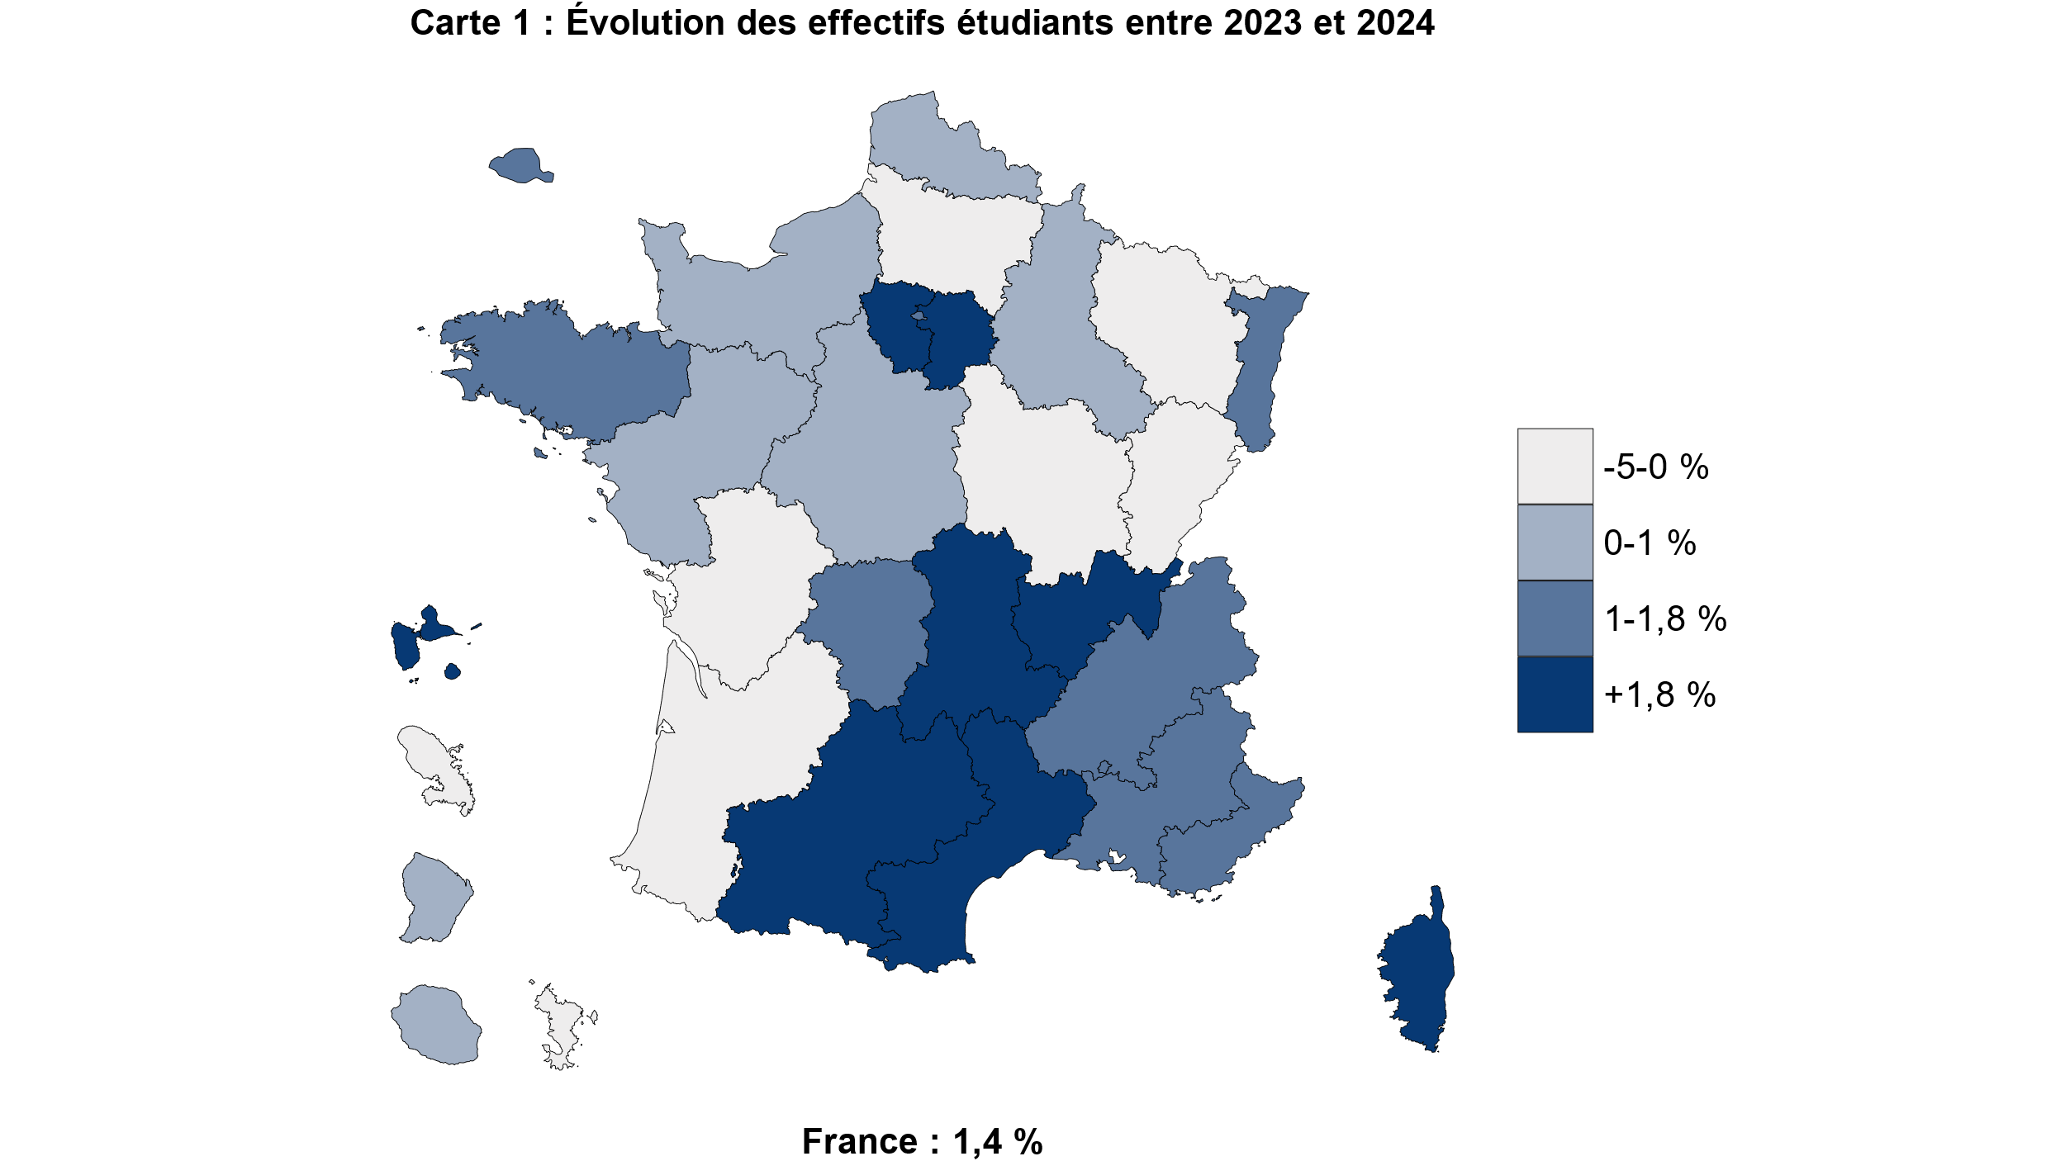
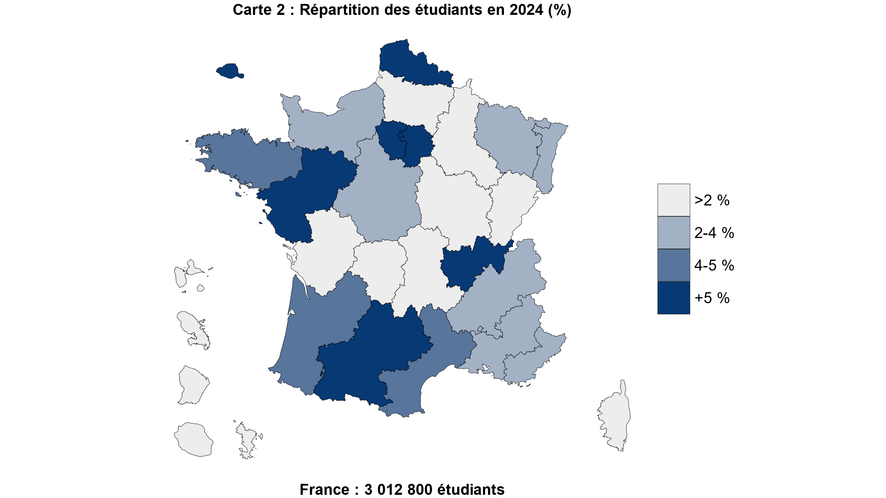
 |  | Code | Académie | Evolution des effectifs d'étudiants entre 2023 et 2024 | Part des étudiants | Part STS et formations assimilées | Part du privé
 |  | 01 | Paris | 1.5 | 13.4 | 7.8 | 36
 |  | 02 | Aix-Marseille | 1.6 | 4.0 | 15 | 21.5
 |  | 03 | Besançon | -0.8 | 1.2 | 18.1 | 10.1
 |  | 04 | Bordeaux | 0 | 4.6 | 14 | 29.5
 |  | 06 | Clermont-Ferrand | 1.9 | 1.7 | 15 | 14.5
 |  | 07 | Dijon | -0.8 | 1.6 | 17.2 | 16.8
 |  | 08 | Grenoble | 1.2 | 3.4 | 17.5 | 20.2
 |  | 09 | Lille | 1 | 6.7 | 12.7 | 32.3
 |  | 10 | Lyon | 2.2 | 7.6 | 9.7 | 34.6
 |  | 11 | Montpellier | 2.2 | 4.2 | 13.3 | 20.6
 |  | 12 | Nancy-Metz | -1.7 | 2.8 | 15.3 | 14
 |  | 13 | Poitiers | -0.1 | 1.8 | 16.6 | 20.7
 |  | 14 | Rennes | 1.7 | 4.9 | 14.6 | 24.4
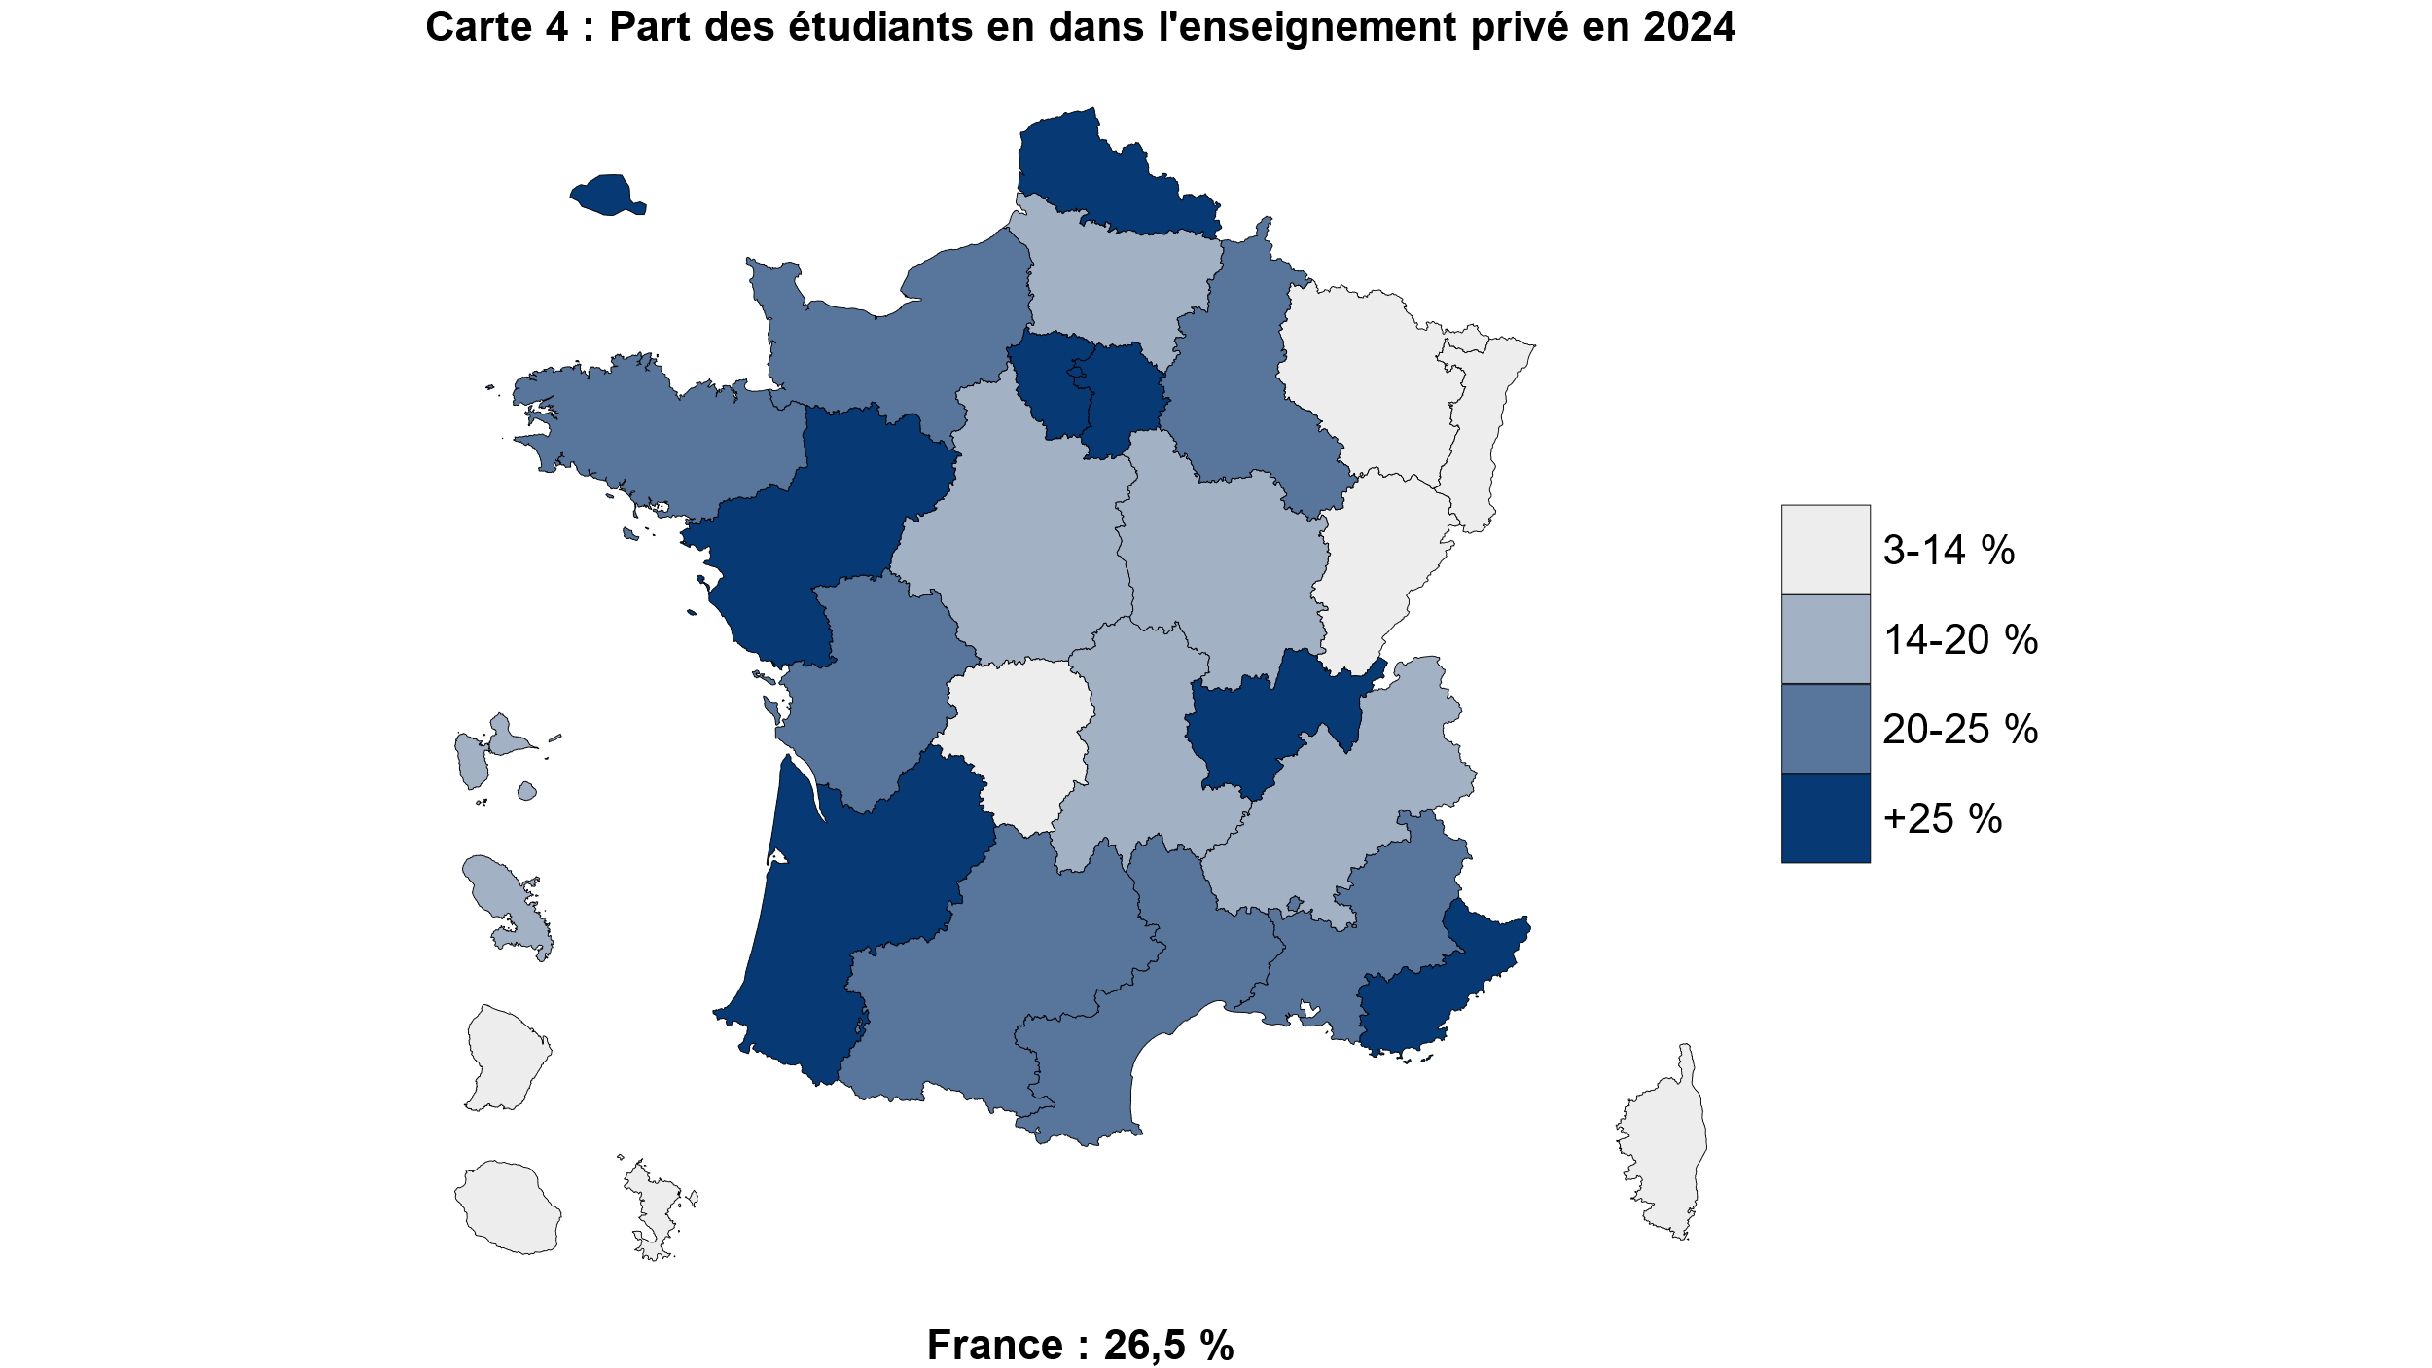
 |  | 15 | Strasbourg | 1.4 | 2.9 | 12 | 12.5
 |  | 16 | Toulouse | 3.2 | 5.1 | 12.2 | 22.3
 |  | 17 | Nantes | 0.3 | 5.1 | 16.8 | 36.3
 |  | 18 | Orléans-Tours | 0.3 | 2.4 | 19.4 | 17.6
 |  | 19 | Reims | 1 | 1.6 | 15.9 | 24
 |  | 20 | Amiens | -0.4 | 1.7 | 19 | 17.9
 |  | 22 | Limoges | 1.7 | 0.8 | 16.5 | 11.2
 |  | 23 | Nice | 1.7 | 2.3 | 15.6 | 26.5
 |  | 24 | Créteil | 4.2 | 5.9 | 13.1 | 25.1
 |  | 25 | Versailles | 1.9 | 8.2 | 11.6 | 33.3
 |  | 27 | Corse | 2.5 | 0.2 | 16.4 | 8.6
 |  | 28 | La Réunion | 1 | 0.8 | 20.5 | 10.5
 |  | 31 | Martinique | -1.4 | 0.3 | 30.7 | 14.7
 |  | 32 | Guadeloupe | 3 | 0.4 | 32.8 | 16.2
 |  | 33 | Guyane | 0.1 | 0.2 | 23.4 | 14.3
 |  | 43 | Mayotte | -5 | 0.1 | 39.1 | 2.8
 |  | 70 | Normandie | 0.1 | 3.9 | 15.5 | 22.9
 |  |  | Ensemble | 1.4 | 100.0 | 13.4 | 26.5
 | NB : Le territoire en haut à gauche correspond au zoom sur l'académie de Paris

 | Source : SIES-MESRE / Système d'information SISE, données sur les STS et CPGE collectées par la DEPP et le SIES, enquête SIFA de la DEPP, enquêtes spécifiques aux ministères chargés de l’Agriculture, de la Santé, des Affaires sociales et de la Culture.

Graphique 5
Graphique 5 - Part des femmes dans les différentes formations d'enseignement supérieur (en %)
Retour au sommaire

 | 2014-2015 | 2024-2025
Formations d’ingénieurs (3) | 27.2 | 29.6
CPGE | 41.9 | 40.2
IUT (2) | 39.2 | 40.5
STS et assimilés en apprentissage | 36.0 | 44.1
Universités - Sciences, Staps | 37.0 | 45.0
STS et assimilés hors apprentissage | 50.2 | 47.8
Écoles de commerce, gestion et de vente | 49.8 | 51.5
Ensemble des étudiants | 54.8 | 56.1
Ensemble des universités | 57.0 | 60.0
Ensemble des universités (hors IUT) | 58.5 | 62.0
Universités - Droit, économie, AES | 59.4 | 64.0
Universités - Médecine, odontologie, pharmacie | 63.5 | 67.6
Universités - Langues, lettres, sciences humaines | 69.3 | 71.2
Formations paramédicales et sociales (1) | 84.5 | 83.2
1. Les dernières données disponibles portent sur 2023-2024.
2. Les effectifs excluent ceux de l'IUT de Tarbes, qui est rattaché à l'université technologique de Tarbes, laquelle ne bénéficie pas du statut juridique d'université au sens strict.
3. Y compris les formations d’ingénieurs dépendantes des universités, des INP, des universités de technologies et les formations d’ingénieurs en partenariat.
Champ : France.
Source : SIES-MESRE / Système d'information SISE, données sur les STS et CPGE collectées par la DEPP et le SIES, enquête SIFA de la DEPP, enquêtes spécifiques aux ministères chargés de l’Agriculture, de la Santé, des Affaires sociales et de la Culture.
Graphique 5 - Part des femmes dans les différentes formations d'enseignement supérieur (en %)

1. Les dernières données disponibles portent sur 2023-2024.
2. Les effectifs excluent ceux de l'IUT de Tarbes, qui est rattaché à l'université technologique de Tarbes, laquelle ne bénéficie pas du statut juridique d'université au sens strict.
3. Y compris les formations d’ingénieurs dépendantes des universités, des INP, des universités de technologies et les formations d’ingénieurs en partenariat.
Champ : France.
Source : SIES-MESRE / Système d'information SISE, données sur les STS et CPGE collectées par la DEPP et le SIES, enquête SIFA de la DEPP, enquêtes spécifiques aux ministères chargés de l’Agriculture, de la Santé, des Affaires sociales et de la Culture.

Graphique 6
Graphique 6 - Origine sociale* des étudiants français en 2024-2025 (en %)
Retour au sommaire
 |  | Agriculteurs, artisans, commerçants et chefs d'entreprise | Cadres et professions intellectuelles supérieures | Professions Intermédiaires | Employés | Ouvriers | Retraités et inactifs | Total | Non réponse
 | Ensemble | 9.6 | 36.1 | 15.1 | 18.0 | 9.1 | 12.1 | 100.0 | 11.1

 | STS et assimilés (scolaires) | 11.3 | 16.0 | 14.7 | 19.3 | 21.1 | 17.6 | 100.0 | 10.6
 | Ecoles paramédicales et sociales*** | 15.9 | 23.4 | 9.2 | 30.4 | 19.3 | 1.7 | 100.0 | 0.1

Universités | Ensemble univ. | 8.5 | 35.2 | 16.1 | 18.3 | 8.6 | 13.3 | 100.0 | 8.4
 | Arts, lettres, langues, SHS | 7.3 | 28.8 | 16.8 | 20.8 | 9.4 | 16.9 | 100.0 | 9.0
 | Économie, AES | 10.2 | 30.7 | 15.0 | 20.4 | 10.9 | 12.8 | 100.0 | 8.3
 | BUT | 9.3 | 31.4 | 19.1 | 20.9 | 11.1 | 8.1 | 100.0 | 3.7
 | STAPS | 8.1 | 32.9 | 20.7 | 21.6 | 9.3 | 7.4 | 100.0 | 3.9
 | Sciences | 8.3 | 35.6 | 16.3 | 17.6 | 9.1 | 13.1 | 100.0 | 7.4
 | Droit, sciences politiques | 9.5 | 38.8 | 14.6 | 17.8 | 7.4 | 11.9 | 100.0 | 6.3
 | Form. d’ingénieurs ** | 8.1 | 48.6 | 16.1 | 13.0 | 6.5 | 7.6 | 100.0 | 4.1
 | Santé | 8.7 | 47.8 | 13.9 | 11.8 | 5.0 | 12.8 | 100.0 | 13.5

 | CPGE | 10.4 | 53.1 | 12.3 | 11.0 | 6.3 | 6.8 | 100.0 | 5.8
 | Form. d'ingénieurs hors université** | 10.4 | 57.5 | 11.8 | 9.8 | 4.1 | 6.5 | 100.0 | 8.2
 | Écoles normales supérieures | 5.7 | 64.7 | 10.2 | 8.8 | 1.9 | 8.7 | 100.0 | 8.4
 | * Les proportions sont calculées en excluant les étudiants pour lesquels l'origine n'est pas renseignée, soit 16 % d'entre eux
 | **L'origine des étudiants n'est pas renseignée pour moins de 15 % des étudiants dans toutes les filières sauf pour les STS en apprentissage (53 %), les écoles de commerce, gestion et de vente (35 %) et les écoles artistiques ou de journalisme (40 %), non représentées.
 | *** Y compris les formations d’ingénieurs en partenariat.
 | **** Données 2023-2024 pour les formations paramédicales et sociales.
 | Champ : France.
 | Source : SIES-MESRE / Système d'information SISE, données sur les STS et CPGE collectées par la DEPP et le SIES, enquête SIFA de la DEPP, enquêtes spécifiques aux ministères chargés de l’Agriculture, de la Santé, des Affaires sociales et de la Culture.
 | Agriculteurs, artisans, commerçants et chefs d'entreprise | Cadres et professions intellectuelles supérieures | Professions Intermédiaires | Employés | Ouvriers | Retraités et inactifs
Ensemble | 9.6 | 36.1 | 15.1 | 18.0 | 9.1 | 12.1
STS et assimilés (scolaires) | 11.3 | 16.0 | 14.7 | 19.3 | 21.1 | 17.6
Ecoles paramédicales et sociales*** | 15.9 | 23.4 | 9.2 | 30.4 | 19.3 | 1.7
Ensemble univ. | 8.5 | 35.2 | 16.1 | 18.3 | 8.6 | 13.3
Arts, lettres, langues, SHS | 7.3 | 28.8 | 16.8 | 20.8 | 9.4 | 16.9
Économie, AES | 10.2 | 30.7 | 15.0 | 20.4 | 10.9 | 12.8
BUT | 9.3 | 31.4 | 19.1 | 20.9 | 11.1 | 8.1
STAPS | 8.1 | 32.9 | 20.7 | 21.6 | 9.3 | 7.4
Sciences | 8.3 | 35.6 | 16.3 | 17.6 | 9.1 | 13.1
Droit, sciences politiques | 9.5 | 38.8 | 14.6 | 17.8 | 7.4 | 11.9
Form. d’ingénieurs ** | 8.1 | 48.6 | 16.1 | 13.0 | 6.5 | 7.6
Santé | 8.7 | 47.8 | 13.9 | 11.8 | 5.0 | 12.8
CPGE | 10.4 | 53.1 | 12.3 | 11.0 | 6.3 | 6.8
Form. d'ingénieurs hors université** | 10.4 | 57.5 | 11.8 | 9.8 | 4.1 | 6.5
Écoles normales supérieures | 5.7 | 64.7 | 10.2 | 8.8 | 1.9 | 8.7
 | Agriculteurs, artisans, commerçants et chefs d'entreprise | Cadres et professions intellectuelles supérieures | Professions Intermédiaires | Employés | Ouvriers | Retraités et inactifs
Ensemble | 9.6 | 36.1 | 15.1 | 18.0 | 9.1 | 12.1
STS et assimilés (scolaires) | 11.3 | 16.0 | 14.7 | 19.3 | 21.1 | 17.6
Ecoles paramédicales et sociales*** | 15.9 | 23.4 | 9.2 | 30.4 | 19.3 | 1.7
Ensemble univ. | 8.5 | 35.2 | 16.1 | 18.3 | 8.6 | 13.3
Arts, lettres, langues, SHS | 7.3 | 28.8 | 16.8 | 20.8 | 9.4 | 16.9
Économie, AES | 10.2 | 30.7 | 15.0 | 20.4 | 10.9 | 12.8
BUT | 9.3 | 31.4 | 19.1 | 20.9 | 11.1 | 8.1
STAPS | 8.1 | 32.9 | 20.7 | 21.6 | 9.3 | 7.4
Sciences | 8.3 | 35.6 | 16.3 | 17.6 | 9.1 | 13.1
Droit, sciences politiques | 9.5 | 38.8 | 14.6 | 17.8 | 7.4 | 11.9
Form. d’ingénieurs ** | 8.1 | 48.6 | 16.1 | 13.0 | 6.5 | 7.6
Santé | 8.7 | 47.8 | 13.9 | 11.8 | 5.0 | 12.8
CPGE | 10.4 | 53.1 | 12.3 | 11.0 | 6.3 | 6.8
Form. d'ingénieurs hors université** | 10.4 | 57.5 | 11.8 | 9.8 | 4.1 | 6.5
Écoles normales supérieures | 5.7 | 64.7 | 10.2 | 8.8 | 1.9 | 8.7

 | * Les proportions sont calculées en excluant les étudiants pour lesquels l'origine n'est pas renseignée, soit 16 % d'entre eux
 | **L'origine des étudiants n'est pas renseignée pour moins de 15 % des étudiants dans toutes les filières sauf pour les STS en apprentissage (53 %), les écoles de commerce, gestion et de vente (35 %) et les écoles artistiques ou de journalisme (40 %), non représentées.
 | *** Y compris les formations d’ingénieurs en partenariat.
 | **** Données 2023-2024 pour les formations paramédicales et sociales.
 | Champ : France.
 | Source : SIES-MESRE / Système d'information SISE, données sur les STS et CPGE collectées par la DEPP et le SIES, enquête SIFA de la DEPP, enquêtes spécifiques aux ministères chargés de l’Agriculture, de la Santé, des Affaires sociales et de la Culture.

Graphique 7
Graphique 7 - Évolution des effectifs étudiants français et étrangers depuis 2014, base 100 en 2014
Retour au sommaire
Année | Etudiants français | Etudiants étrangers | Ensemble (1) | Etudiants français | Etudiants étrangers | Ensemble (1)
2014-2015 | 2,207,394 | 300,421 | 2,449,183 | 100.0 | 100.0 | 100.0
2015-2016 | 2,260,233 | 309,663 | 2,509,801 | 102.4 | 103.1 | 102.5
2016-2017 | 2,293,379 | 323,937 | 2,554,486 | 103.9 | 107.8 | 104.3
2017-2018 | 2,346,329 | 343,480 | 2,622,408 | 106.3 | 114.3 | 107.1
2018-2019 | 2,394,162 | 360,424 | 2,681,978 | 108.5 | 120.0 | 109.5
2019-2020 | 2,434,103 | 372,899 | 2,727,776 | 110.3 | 124.1 | 111.4
2020-2021 | 2,526,539 | 368,955 | 2,786,014 | 114.5 | 122.8 | 113.8
2021-2022 | 2,579,051 | 400,112 | 2,822,339 | 116.8 | 133.2 | 115.2
2022-2023 | 2,525,246 | 411,831 | 2,756,383 | 114.4 | 137.1 | 112.5
2023-2024 | 2,540,644 | 431,054 | 2,781,906 | 115.1 | 143.5 | 113.6
2024-2025 | 2,569,521 | 443,275 | 2,825,286 | 116.4 | 147.6 | 115.4

(1) Hors étudiants en STS en apprentissage, pour lesquels la nationalité est mal renseignée
Champ : France
Source : SIES-MESRE / Système d'information SISE, données sur les STS et CPGE collectées par la DEPP et le SIES, enquête SIFA de la DEPP, enquêtes spécifiques aux ministères chargés de l’Agriculture, de la Santé, des Affaires sociales et de la Culture.

Graphique 7 - Évolution des effectifs étudiants français et étrangers depuis 2014, base 100 en 2014

 | Champ : France
 | Source : SIES-MESRE / Système d'information SISE, données sur les STS et CPGE collectées par la DEPP et le SIES, enquête SIFA de la DEPP, enquêtes spécifiques aux ministères chargés de l’Agriculture, de la Santé, des Affaires sociales et de la Culture.

